Worksheet
Изображение* | ID | Код | Артикул* | Название товара* | Цена, руб.* | Основной | Удаленный | В пути | 0 | Ваш заказ
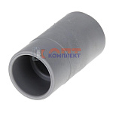 | 821655 | GPS-220001 |  | наконечник съемный для сливных шлангов | 20.55 руб. | >100 | 0 | 0 | шт |  | 0
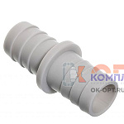 | 821656 | GPS-220002 |  | соединитель сл шлангов 19*19 | 12.31 руб. | 0 | 0 | 0 | шт |  | 0
 | 821657 | GPS-220003 |  | соединитель сл шлангов 19*22 | 13.38 руб. | >25 | 0 | 0 | шт |  | 0
 | 821658 | GPS-220004 |  | соединитель сл шлангов 22*22 | 13.38 руб. | >50 | 0 | 0 | шт |  | 0
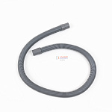 | 825389 | GPS-220014 |  | шланг сливной 1,0 м (в упаковке) (90шт) | 74.22 руб. | 0 | 0 | 0 | шт |  | 0
 | 825390 | GPS-220015 |  | шланг сливной 1,5 м (в упаковке) (60шт) | 87.36 руб. | >10 | 0 | 0 | шт |  | 0
 | 825391 | GPS-220016 |  | шланг сливной 2,0 м (в упаковке) (50шт) | 100.46 руб. | 3 | 0 | 0 | шт |  | 0
 | 825392 | GPS-220017 |  | шланг сливной 2,5 м (в упаковке) (40шт) | 112.65 руб. | >25 | 0 | 0 | шт |  | 0
 | 825393 | GPS-220018 |  | шланг сливной 3,0 м (в упаковке) (35шт) | 131.78 руб. | >10 | 0 | 0 | шт |  | 0
 | 825394 | GPS-220019 |  | шланг сливной 3,5 м (в упаковке) (30шт) | 146.34 руб. | >10 | 0 | 0 | шт |  | 0
 | 825395 | GPS-220020 |  | шланг сливной 4,0 м (в упаковке) (25шт) | 163.73 руб. | >10 | 0 | 0 | шт |  | 0
 | 825396 | GPS-220021 |  | шланг сливной 4,5 м (в упаковке) (20шт) | 177.16 руб. | >10 | 0 | 0 | шт |  | 0
 | 825397 | GPS-220022 |  | шланг сливной 5,0 м (в упаковке) (20шт) | 201.93 руб. | 5 | 0 | 0 | шт |  | 0

